SC0401
システム名 |  |  |  | システム種別 |  |  |  |  |  | 詳細設計書 |  |  |  |  | 作成者 |  |  | 作成日 |  | 更新者 | 更新日 | 版数
POSサーバー |  |  |  | POSサーバー |  |  |  |  |  |  |  |  |  |  | DuNT |  |  | 2024-06-05 |  | DuNT | 2024-06-05 | 0.1

機能カテゴリ |  |  | 04_商品採用店舗確認 |  |  |  |  |  | 項目 |  |  | 画面設計書 |  |  | SC0401

 | ■SC0401_主な商品採用店舗画面のイメージ

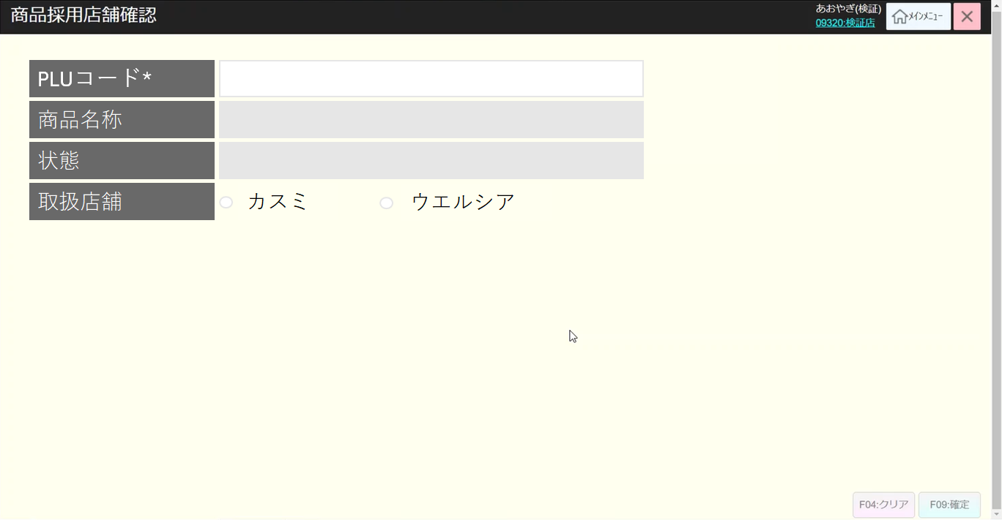
0

1
2

3
4

5
6

7

8
9

10
11

 | ■画面項目定義

 | 画面項目ID | 項目 |  | タイプ | I/O | 多言語 | アウトプット |  |  |  |  |  |  |  |  | インプット |  |  |  |  | 備考
 |  |  |  |  |  |  | マッピングデータ |  |  |  | 初期値 |  | 表示コントロール | Control enable |  | 必須 | 数字 | 文字 | マッピングデータ
 |  |  |  |  |  |  | API名 | 項目 |  |  |  |  |  |  |  |  |  |  | API名 | 項目
 | 0 | 画面タイトル |  | テキスト | － | ● | － | － |  |  | 商品採用店舗確認 |  | ー | ー |  | － | ー | ー | － | ー | イベントID：SC0401-01
 | 1 | PLUコード（タイトル） |  | テキスト | － | ● | － | － |  |  | PLUコード |  | ー | ー |  | － | ー | ー | － | ー
 | 2 | PLUコード（値） |  | EditText | I | － | AP1506 | parent_item_code |  |  |  |  | ー | デフォルト：有効。AP1506の呼び出しが成功した場合は無効になる。 |  | － | ー | ー | AP1506 | PLU | イベントID：SC0401-02
 | 3 | 商品名称（タイトル） |  | テキスト | － | ● | － |  |  |  | 商品名称 |  | ー | ー |  | － | ー | ー | － | ー
 | 4 | 商品名称（値） |  | テキスト | O | － | AP1506 | item_name |  |  |  |  | ー | デフォルト：無効 |  | － | ー | ー | － | ー
 | 5 | 状態（タイトル） |  | テキスト | － | ● | － | － |  |  | 状態 |  | ー | ー |  | － | ー | ー | － | ー
 | 6 | 状態（値） |  | テキスト | O | － | AP1506 | belong_to |  |  |  |  | belong_to = 0: Kasumi, 1: Welcia | デフォルト：無効 |  | － | ー | ー | － | ー
 | 7 | 取扱店舗（タイトル） |  | テキスト | － | ● | － |  |  |  | 取扱店舗 |  | ー | ー |  | － | ー | ー | － | ー
 | 8 | カスミ |  | チェックボックス | O | ● | AP1506 | belong_to |  |  | カスミ |  | belong_to = 1の場合に選択される。 | デフォルト： 無効。exist_in = 0又は1の場合は有効になる。 |  | － | ー | ー | AP0401 | belong_to
 | 9 | ウエルシア |  | チェックボックス | O | ● | AP1506 | belong_to |  |  | ウエルシア |  | belong_to = 2の場合に選択される。 | デフォルト： 無効。exist_in = 0又は2の場合は有効になる。 |  | － | ー | ー | AP0401 | belong_to
 | 10 | F04：クリア |  | ボタン | I | ● | － | － |  |  | F04:クリア |  | ー | 項目1又は項目4に値がある場合は有効になる。 |  | － | ー | ー | － | ー | イベントID：SC0401-03
 | 11 | F09:確定 |  | ボタン | I | ● | － | － |  |  | F09:確定 |  | ー | 対象会社選択変更があった場合は有効になる。 |  | － | ー | ー | － | ー | イベントID：SC0401-04

